フローチャート
VSRPG フローチャート | 戻る | 最終更新 2016/10/4

L
ロード画面を
はさみます。
タイトル画面
次の画面に移行します

○ボタン(決定)で移行
×ボタン(キャンセル)で戻る
×ボタン(キャンセル)で戻る
前の画面に戻る

プレイヤー名入力画面

一文字も入力されていない状態で ×ボタン(キャンセル)で戻る
文字を一文字でも入力した状態で「OK」を○ボタンで移行

参戦待機画面

カラーリング選択
準備完了画面

L

ファーストスキル
選択画面
未確定なので
仮で入れてます。

レディーファイト！

残り５、３、１分コール

ゲームセット

制限時間の経過で
移行します

リザルト画面

最後のお礼

各画面仕様
VSRPG 各画面仕様 |  |  |  |  | 戻る
最終更新2016/10/5
 | 目次
 | 名前画面 | 待機画面 | リザルト | メインUI

 | 名前入力画面
 | 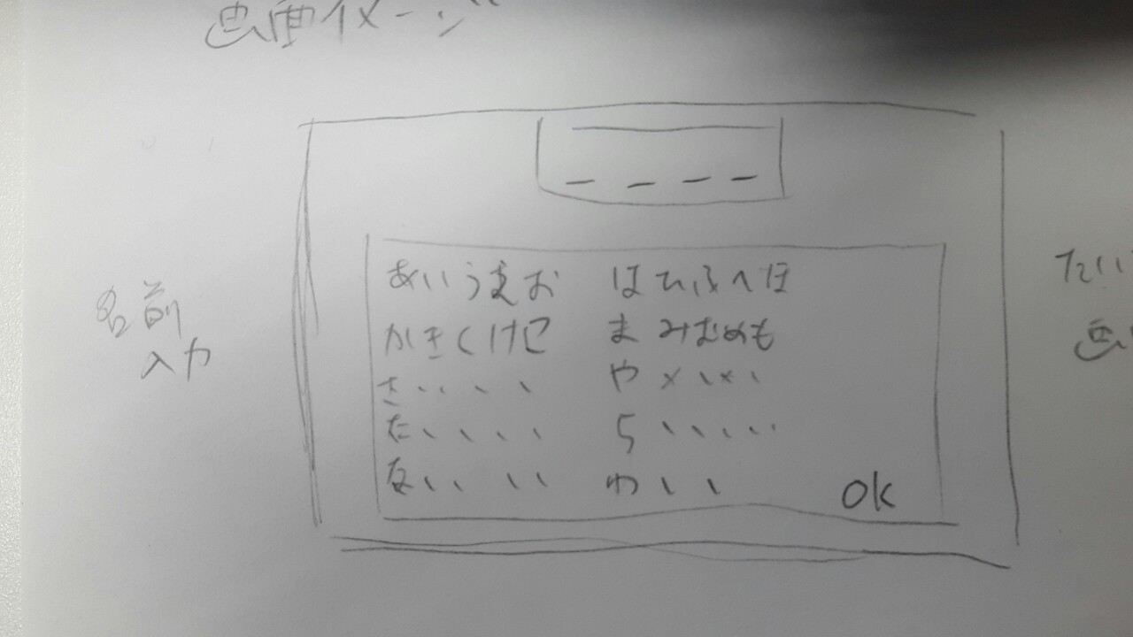
 | プレイヤーネームの入力画面です。 プレイヤーは初めに名前を入力しなければなりません。 入力内容はひらがなで最大四文字まで、キーボードでの入力ではなくコントローラーで選択、決定をします。 イメージイラストでは小文字の『あいうえお、やゆよ、わ』が抜けていますが、真ん中の列の右隣に配置します。

 | マッチング待機画面
 | 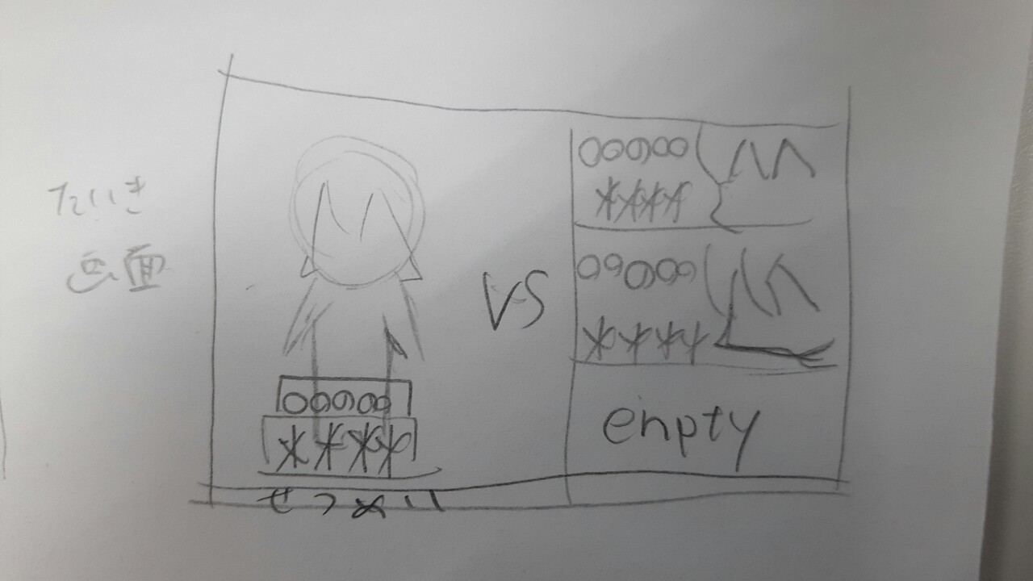 |  |  |  | (画像の綴り間違ってる……)
 | マッチングの待機画面です。 画面左半分にプレイヤーの容姿、入力した名前、ランダムで決められる称号が表示されます。 右半分は参加プレイヤーが表示されます。左プレイヤー同様、名前と称号と容姿が表示されます。 表示順は、上から入室順となります。 誰も入室していない場合は『empty』が表示され、背景が灰色になります。 この画面の時に、L1、R1でカラーリングを変更することができます。

 | リザルト画面
 | 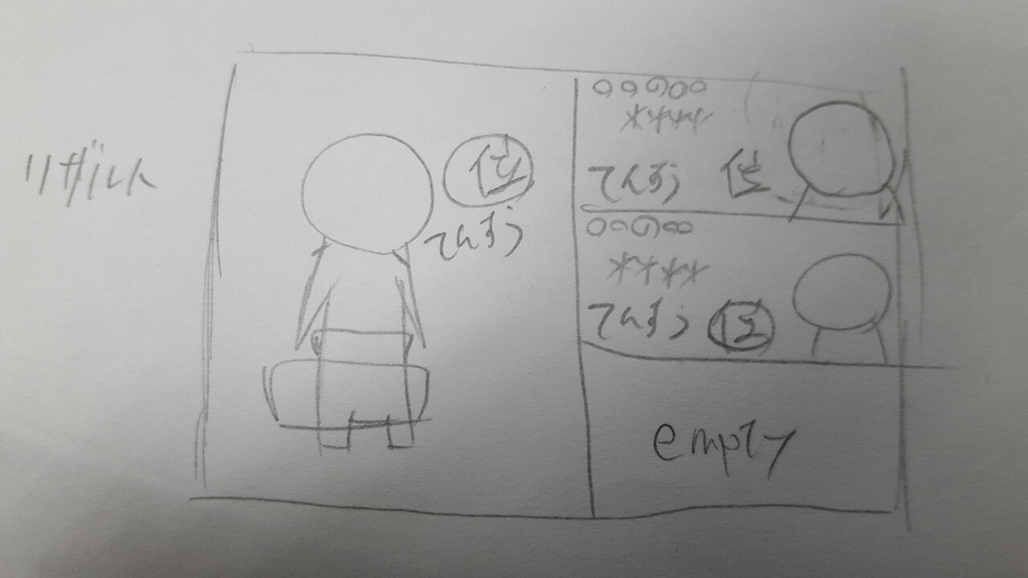
 | ゲーム終了後表示されるリザルト画面です。 ここでは、先ほどの点数と順位が表示されます。 表示演出については、別ページにて記述しますので少々お待ちください。

②→
④→
←③
←①
 | ゲームメインの画面
 | 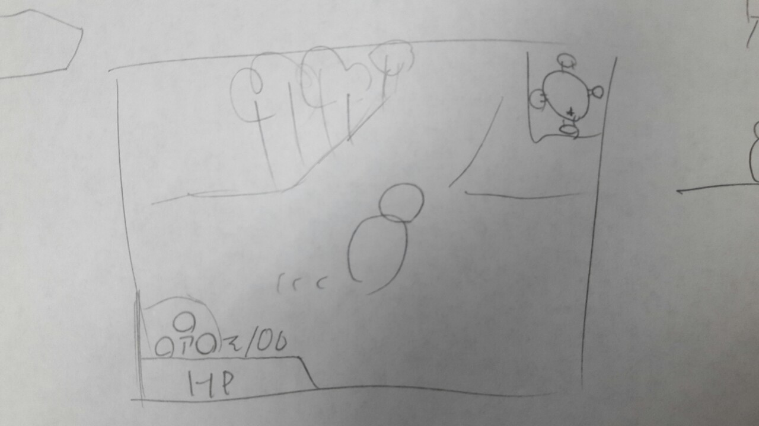
 | ①→マップ ：全体マップが表示されます。通常は自分の位置のみ表示となります。 ②→アイテムスロット ：現在所持中のアイテムが表示されます。『↑←→』は各十字キーと連動しています。 ③→経験値量 ：現在の経験値所持数です。 ④→HP ：現在のHP量を表示します。 画像にはありませんが『現在値/最大値』を表示します。

プレイヤー
VSRPG プレイヤー表 |  |  |  |  |  |  | 戻る | 最終更新 2016/10/5

 | 目次リンク
 | アップグレード表 | プレイヤーの見た目

 | プレイヤーアップグレード表

 | 物理攻撃(Atk) | 魔法攻撃(Mat) | 物理防御(Def) | 魔法防御(Mdf) | 移動速度(Spd) | 獲得ブースト
レベル１ | 『踏み込み斬り』 Atk+5 | 『マジックショット』 Mat+5 | 『ガードアップ』 Def+5 HP+5 | 『マジックガード』 Mdf+5 HP+5 | 『そよ風』 Spd×1.1 | 『物覚え』 獲得経験値+1
レベル２ | 『疾風斬り』 Atk+5 攻撃速度加速 | 『マジックミサイル』 Mat+5 発射スピード増加 | 『ロックウォール』 Def+5 HP+10 | 『マギカマッシブ』 Mdf+5 HP+10 | 『陽炎』 回避時無敵時間増加 | 『ラッキーヒット』 25％の確率で獲得経験値+3
レベル３ | 『重撃』 Atk+10 | 『マギカチャージ』 Mat+10 | 『アイアンシールド』 Def+10 HP+15 | 『ミラーコーティング』 Mdf+10 HP+10 | 『疾走』 Spd×1.25 | 『ラーニング』 獲得経験値+1
レベル４ | 『魔力の刃』 Atk+10 Mat+5 | 『マジカルボム』 Mat+10 着弾時爆発する | 『メタルボディ』 Def+10 HP+20 | 『薬の知識』 アイテムの効果が強化される Mdf+5 | 『無影』 回避距離の増加 | 『ねこばば』 ５秒ごとに経験値+1
レベル５ | 『豪傑の証』 Atk+10 Def+10 | 『ルーンエンハンス』 詠唱速度が短くなる Mat+10 | 『頑強の意思』 攻撃を受けても 怯みにくくなる | 『デュアルバリアー』 Mdf+10 Def+10 | 『電光石火』 Spd×1.5 | 『大物狙い』 プレイヤー討伐時経験値+25 大型討伐時経験値+25
極 | 『怒りの一撃』 攻撃を受けてから ３秒間攻撃力が1.5倍 Atk+10 | 『メテオバースト』 魔法攻撃が三方向に増える Mat+15 | 『ザ・フォートレス』 回避がガードに変更 一定時間ダメージ半減 攻撃した相手を怯ませる | 『ホーリーリザレクション』 2秒每HP3回復 | 『完全隠密』 ４秒間その場に立ち止まると 透明になる 透明解除後、3秒間与ダメージ2倍 | 『盗賊の極意』 武器攻撃がヒットしたら経験値を2獲得

合計+値 | Atk+50 Mat+5 Def+10 | Mat+55 | Def+30 HP+50 | Mdf+35 HP+30 | Spd*1.5

 | プレイヤーの容姿について

 | すっぴん |  |  | 物理攻撃・極 ファイター
 | イメージ | 村の青年のイメージ いかにも、新米感を出したいです。 言わば無職なので逆に尖った特徴は 出さないほうが好ましいです。 キーワード 勇敢、初々しい、活発 |  | イメージ | すっぴん君が一皮むけた姿です。 前衛職で、バリバリ動き回るので ゴリゴリの鎧よりも軽めの鎧(胸当てなど)で武装します。 剣は他の武器よりも大きめです。 キーワード 勇ましい、猪突猛進、力強い
 | ラフイラスト |  |  | ラフイラスト
 | 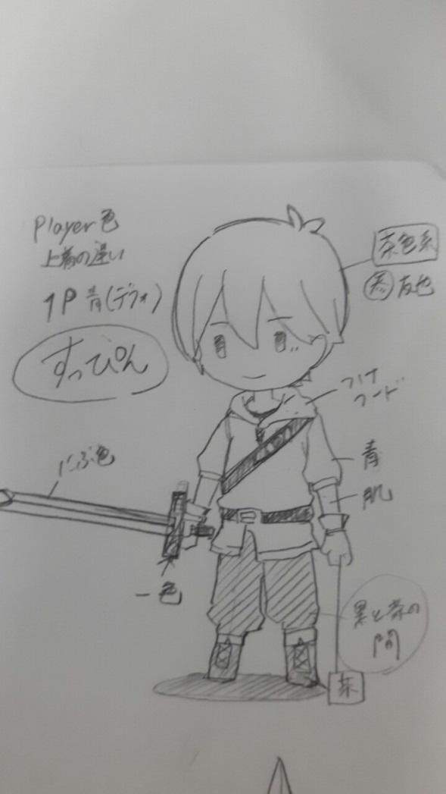

 | 魔法攻撃・極 マジシャン |  |  | 物理防御・極 ナイト
 | イメージ | 王道の魔法使いです。 三角帽子に木の杖と装備も、 ひと目でわかる魔法使いにしてください。 マジカルっぽさ(星やキラキラ)を出してください。 キーワード マジカル、賑やか、派手 |  | イメージ | すっぴん君がガチガチの鎧を身に纏っています。 背にはマントをたなびかせ、いかにも硬そう、頼りになる感を 出して欲しいです。 ガチガチの鎧とは言いますが、フルフェイスヘルムではなく 顔はしっかり出してください。 キーワード 硬い、正々堂々、重い
 | ラフイラスト |  |  | ラフイラスト
 | 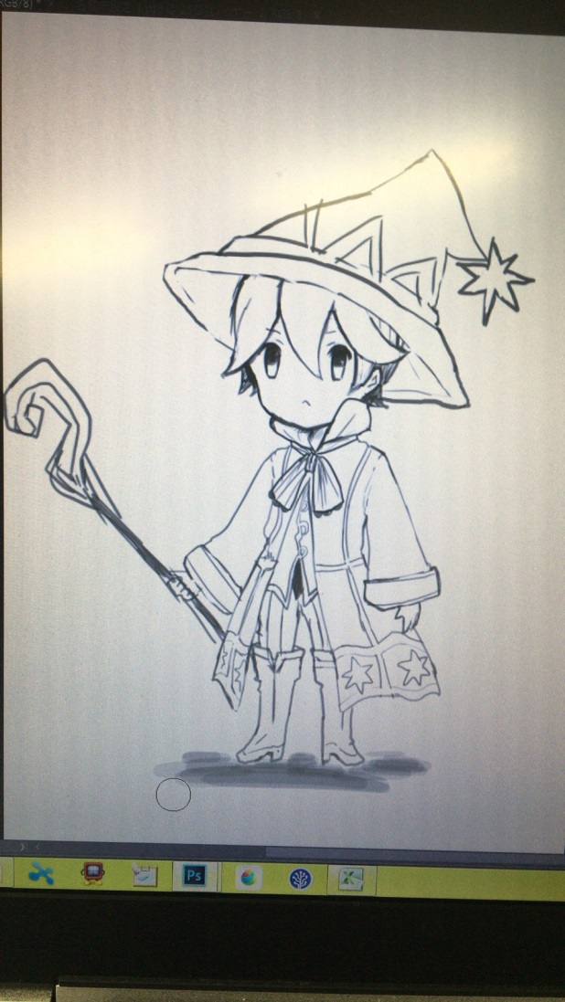

 | 魔法防御・極 プリースト |  |  | 移動速度・極 アサシン
 | イメージ | フードマントを身にまとい、聖職者の装いをしています。 服に大きな十字架を描いてください。 イメージは白魔道士に近いです。 フードはアサシンでも使用しているので、 身につけない(後ろに垂らす)ようお願いします。 フードマント以外ならば、頭に縦長帽子を被るようにしても 構いません。 イメージ 優しい、光、慈悲 |  | イメージ | フードとマスクで顔を隠し、相手を影から襲いかかる事に 趣を置いたすっぴん君です。 街を縦横無尽に駆け巡る身軽さ、そして相手を一撃げ葬る残忍さを アピールできたら最高です！ 腕とか足にナイフを隠しているのもありです キーワード 闇、隠密、残忍
 | ラフイラスト |  |  | ラフイラスト
 | 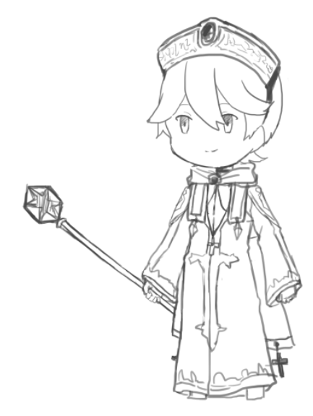 |  |  | 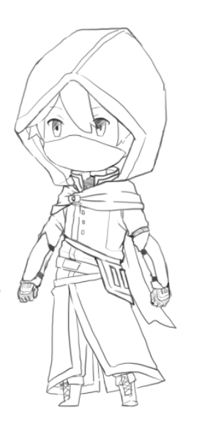

 | 経験値・極 シーフ
 | イメージ | 全極職業の見た目の中で、最も身軽な姿です。 頭にバンダナを巻き、タンクトップにニッカボッカと 海賊にも似たような見た目です。 背中に袋を背負ってみるのもありです！ キーワード いたずら、すばしっこい、悪ガキ
 | ラフイラスト
 | 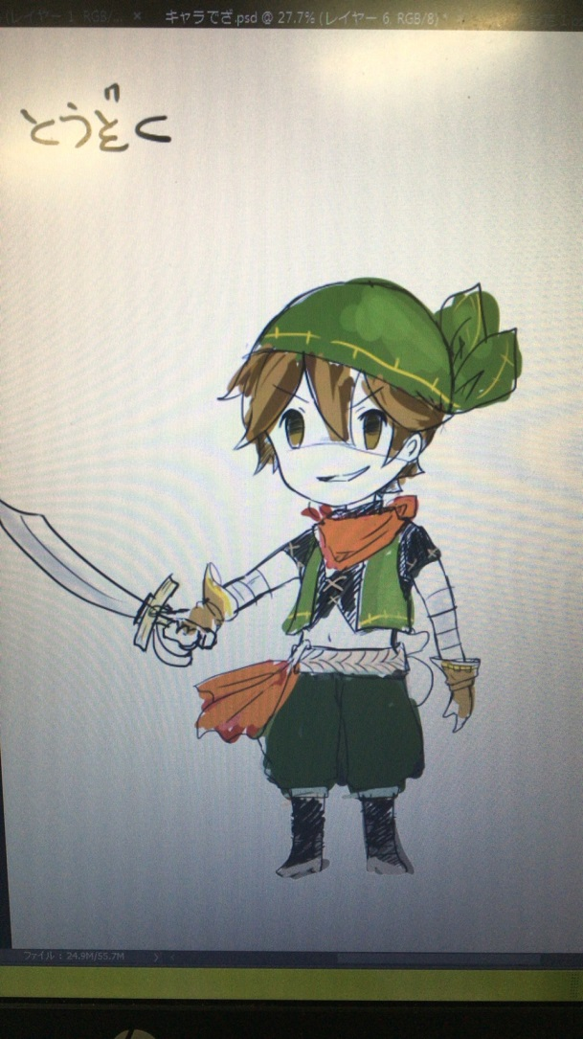

 | プレイヤーアップグレードのアイコンイメージ
イメージイラストを後で貼り付けておきます
 | 物理攻撃(Atk) | 魔法攻撃(Mat) | 物理防御(Def) | 魔法防御(Mdf) | 移動速度(Spd) | 獲得ブースト
レベル１ | 『踏み込み斬り』 剣で斬っている。 | 『マジックショット』 丸い球体が飛んでいる | 『ガードアップ』 守っている人のアイコン | 『マジックガード』 Mdf+5 HP+5 | 『そよ風』 Spd×1.1 | 『物覚え』 獲得経験値+1
レベル２ | 『疾風斬り』 剣が風をまとっている。 | 『マジックミサイル』 ミサイルの形状をした 魔弾が飛んでいる | 『ロックウォール』 岩のアイコン | 『マギカマッシブ』 Mdf+5 HP+10 | 『陽炎』 回避時無敵時間増加 | 『ラッキーヒット』 25％の確率で獲得経験値+3
レベル３ | 『重撃』 剣から衝撃波 | 『マギカチャージ』 身体の中心に炎 | 『アイアンシールド』 キラキラした盾 | 『ミラーコーティング』 Mdf+10 HP+10 | 『疾走』 Spd×1.25 | 『ラーニング』 獲得経験値+1
レベル４ | 『魔力の刃』 剣のアイコンの後ろに 魔法のアイコン | 『マジカルボム』 爆発している | 『メタルボディ』 キラキラした鎧 | 『薬の知識』 アイテムの効果が強化される Mdf+5 | 『無影』 回避距離の増加 | 『ねこばば』 ５秒ごとに経験値+1
レベル５ | 『豪傑の証』 力こぶがムキムキ | 『ルーンエンハンス』 ストップウォッチのアイコン | 『頑強の意思』 仁王立ち | 『デュアルバリアー』 Mdf+10 Def+10 | 『電光石火』 Spd×1.5 | 『大物狙い』 プレイヤー討伐時経験値+25 大型討伐時経験値+25
極 | 『怒りの一撃』 火山が大噴火 | 『メテオバースト』 隕石のアイコン | 『ザ・フォートレス』 大きな砦のアイコン | 『ホーリーリザレクション』 2秒每HP3回復 | 『完全隠密』 ４秒間その場に立ち止まると 透明になる 透明解除後、3秒間与ダメージ2倍 | 『盗賊の極意』 武器攻撃がヒットしたら経験値を2獲得

操作方法
VSRPG 操作方法表 |  |  |  |  | 戻る | 最終更新2016/10/5

 | 目次
 | 操作ボタン一覧 | 操作図解_ゲーム本編

 | 操作ボタン一覧

 | スティック系 |  | トリガー系
 | 左スティック | キャラクターの移動、照準移動 | L1
 | 右スティック |  | L2
 |  |  | R1 | 押している間スコア表示
 |  |  | R2

 | 右のボタン系 |  | 左のボタン系
 | ○ | (本編)武器攻撃 (メニュー)決定 | 十字キー | (本編)所持アイテム使用 (メニュー)カーソル移動
 | × | (本編)回避行動 (メニュー)キャンセル
 | △ | 魔法照準 ボタンを離して発射
 | □

 | その他ボタン
 | スタート | レベルアップメニューの表示
 | セレクト

R1押している間：全プレイヤーのスコア表示
 | 操作図解(ゲーム本編)
 | 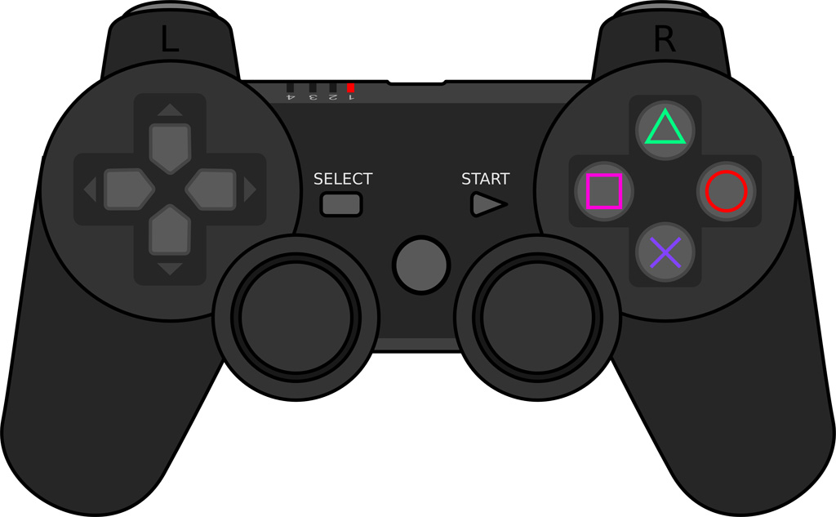

アップグレードの表示

アイテムの使用
アップグレド時：カーソル移動

プレイヤーの移動
魔法詠唱時：照準の移動

ステージ
VSRPG ステージ |  |  |  | 戻る
最終更新2016/10/5
 | 目次
 | 全景イメージ | エリア解説

 | ステージ全景(イメージ)
１P

４P
２P

３P

１P
 | 各エリア解説
 |  |  | 『拠点エリア』 各プレイヤーが出現するエリアです。 この中には他のプレイヤーは侵入する事ができず、 ステージ上で唯一安全なエリアと言えます。 出来ること ・アイテムの獲得、変更 イメージ 小さな砦、城下町 お伝えした通りのイメージ(風のタクト系)でOKです。
 |  |  | 『フィールド』 小型モンスターが開始時から出現するエリアです。 フィールド内で一番の広さを誇ります 出来ること ・小型モンスターを倒し経験値獲得する ・ほかのプレイヤーを攻撃する イメージ 明るい草原、砦が軽い防衛戦を張っています。 中央に行くにつれて荒野となります
 |  |  | 『凶獣の山』 大型モンスターがスポーンするエリアです。 開始後30秒後に初出現し、倒すと15秒後再出現します。 出来ること ・大型モンスターを倒してスコアを稼ぐ。 ・ほかのプレイヤーを攻撃する。 イメージ 荒れた山のイメージです 山頂である中央は平らでそこから大型が出現します

